公的年金等支払報告書
＜公的年金等支払報告書（個人別明細書）＞

(7)
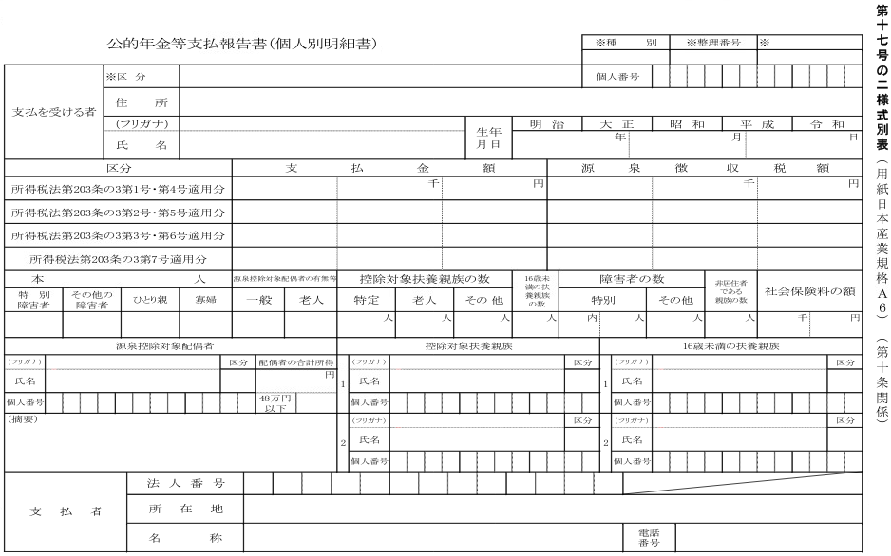
令和○○年分 公的年金等支払報告書（個人別明細書）
（11）

受給者番号
（76）
（53）

（52）
（15） ～ （18）

（19）
（21）

（23）
（25）
（27）
（29）

（31）
（33）

（35）
（36）
（47）
（48）
（38）
（44）
（39）
（40）
（49）
（41）
（46）
（42）
（50）
（43）

（54）
（60）
（68）
（61）
（55）
（56）
5
（58）
（62）
（69）
（70）
（57）
（59）
（63）
（71）
（64）
（72）
（65）
（79）
（66）
（73）
（74）
（67）
（75）

（51）

